koszty szczegółowe
Infrastruktura
 | Suma całkowita | 434,932.00 zł

 | Nawierzchnia
Przykładowy producent |  | Ilość | Koszt jednostkowy | Koszt sumaryczny
 | Łąka naturalna | 6000 | 35.00 zł | 210,000.00 zł
 | Siatka na krety [m2] | 6000 | 3.00 zł | 18,000.00 zł
 | Przygotowanie terenu [m2] | 6000 | 3.00 zł | 18,000.00 zł
 |  | Suma |  | 246,000.00 zł
 | Ogrodzenie
Parkan Serwis www.parkan-serwis.pl/cennik | Siatka ocynkowana powlekana pvc z podmurówką wys. 2m [mb] | 408 | 129.00 zł | 52,632.00 zł
 | Furtki | 4 | 1,000.00 zł | 4,000.00 zł
 | Ogrodzenie demontowalne/przestawne (segmenty najczęściej dł. 2m) | 42 | 150.00 zł | 6,300.00 zł | 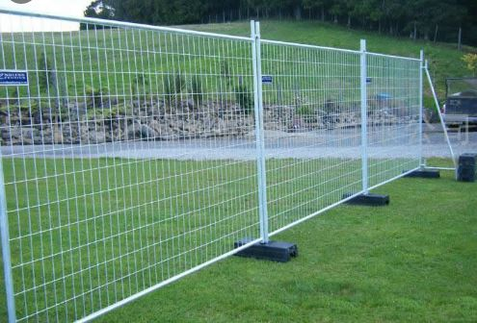

 |  | Suma |  | 62,932.00 zł
 | Oświetlenie
Elektromontaż | Słupy oświetleniowe z montażem | 4 |  | 14,000.00 zł
Ledolux | Oprawy LED 100lx | 12 |  | 18,000.00 zł
 | Przewody |  |  | 6,000.00 zł
 |  | Suma |  | 38,000.00 zł
 | Miejsce do przechowywania
Containex | Kontener magazynowy z pakietem bezpieczeństwa | 1 | 12,000.00 zł | 12,000.00 zł
 |  | Suma |  | 12,000.00 zł
 | Inne
 | Ławki, kosze na śmieci itp |  |  | 30,000.00 zł
profitplast.com.pl | Ekrany akustyczne z poliweęglanu komorowego gr. 16mm, wys. 3m | 300 | 90.00 zł | 27,000.00 zł
 | Słupki, uszczelki, montaż ekranów |  |  | 10,000.00 zł | koszt można obniżyć wykonując montaż ekranów na ogrodzeniu z siatki
WC-Serwis | Toi-toi VIP | 10 | 300.00 zł | 3,000.00 zł | koszt roczny przy założeniu użytkowania przez 10 miesięcy
 | Utwardzenie powierzchni pod toi toi |  |  | 1,000.00 zł
 | Tablice informacyjne |  |  | 5,000.00 zł
 |  | Suma |  | 76,000.00 zł

 | Wybieg
Przykładowy producent |  | Ilość | Koszt jednostkowy | Koszt całkowity
Fenster | Kosz | 1 | 958.00 zł | 958.00 zł
 | Ławki | 2 | 1522.00 zł | 3044.00 zł
 | Płotki małe | 1 | 2564.00 zł | 2564.00 zł
 | Równaważnia duża | 1 | 4526.00 zł | 4526.00 zł
 | Pochylnia prosta | 1 | 6148.00 zł | 6148.00 zł
 | Hydrant z reg poprzeczką | 1 | 5345.00 zł | 5345.00 zł
 | Przeskok pojedynczy | 1 | 4504.00 zł | 4504.00 zł
 | Tunel prosty | 1 | 9428.00 zł | 9428.00 zł
 | Słupki do slalomu | 1 | 4242.00 zł | 4242.00 zł
 | Regulamin | 1 | 1550.00 zł | 1550.00 zł
 |  | Suma |  | 42309.00 zł

